Reserva para o Jantar 2023
ACAK - JANTAR DE CONFRATERNIZAÇÃO
ENTREGA DOS PRÊMIOS - MELHORES DA ACAK / 2023
Local: Clube Recreativo Comercial
Endereço: Rua Antonio Miguel nº 100 - Jardim São Luiz - Laranjal Paulista - SP.
Dia 16/12/2023 - Hora: 19:30 horas
Envio e pagamento até dia 11/12/23 (segunda-feira)

Professor, favor enviar uma ÚNICA ficha com todos os participantes e um ÚNICO comprovante de PIX ou Depósito com o total da associação.

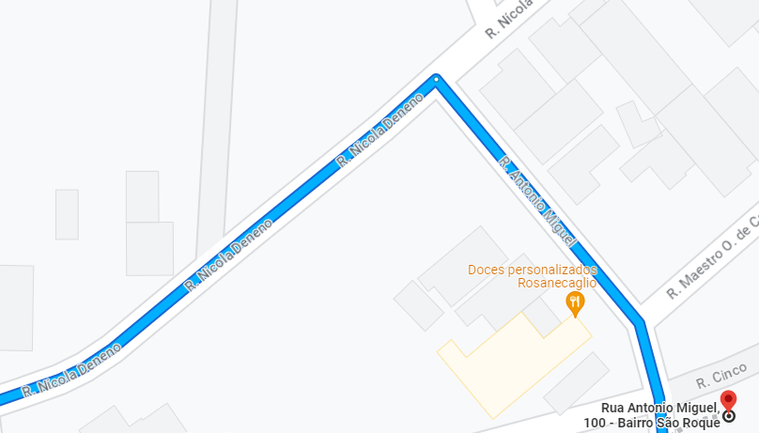
 |  |  |  | Mapa do local:
RESERVA
Associação:
Nº | Nome |  | Para seu melhor controle, favor anotar conforme o caso:
1
2
3
4
5
6
7
8
9
10
11
12
13
14
15
16
17
18
19
20
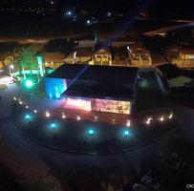
21
22
23
24
25
26
27
28
29
30
31
32
33
34
35
36
37
38
39
40
41
42
43
44
45
46
47
48
49
50

CONTROLE PARA PAGAMENTO
Preencha corretamente a reserva e saiba o total a pagar.
Envio e pagamento até dia 11/12/2023 (segunda-feira)
Associação Cooperativa das Academias de Karate - ACAK
Pagamento deverá ser realizado através de PIX para sicoob@acak.com.br ou CNPJ. 07.035.237/0001-57 ou
Depósito/Transferência para 756 - Banco Cooperativo Do Brasil S.A. (SICOOB) – Agência 4285 – Conta Corrente 17767-9
Não será aceita a ficha de reserva sem o comprovante de pagamento anexo ao e-mail
enviar para: paulinho@acak.com.br
Não serão aceitas inscrições no dia do evento.

 | Quantidade | Reserva |  | Total
 | 0 | Adultos e crianças a partir de 12 anos - R$ 69,00 |  | R$ -
 | 0 | Professor Titular - R$ 49,00 |  | R$ -
 | 0 | Atletas premiados (1º ao 3º lugar) - R$ 49,00 |  | R$ -
 | 0 | Crianças de 6 a 11 anos - R$ 35,00 |  | R$ -
 | 0 | Crianças até 05 anos - Isento |  | R$ -
 | 0 | convidados no total | Total a pagar | R$ -

